상품제안서
루미스 라인 숄 넥워머 남녀공용 프리 사이즈 | 상품코드: S44716

 |  |  |  |  |  |  | 02-713-8555 | www.synergygift.co.kr
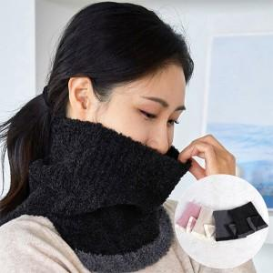 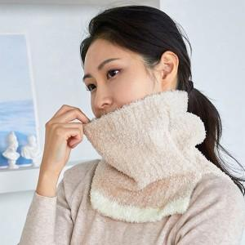 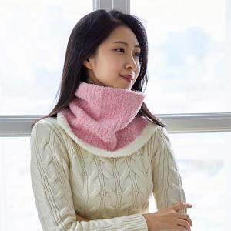

【상세/제작정보】

【인쇄/포장옵션】 | 스티커 / OPP(비닐)

【공급단가】 | 수량 | 50~ | 100~ | 300~ | 1,000~ | 3,000~
*VAT별도 | 단가 | 8,970원 | 8,480원 | 8,070원 | 7,860원 | 7,720원

【상품 URL】 | https://www.synergygift.co.kr:443/src/goods_detail.php?gdno=44716

